风口包边法兰
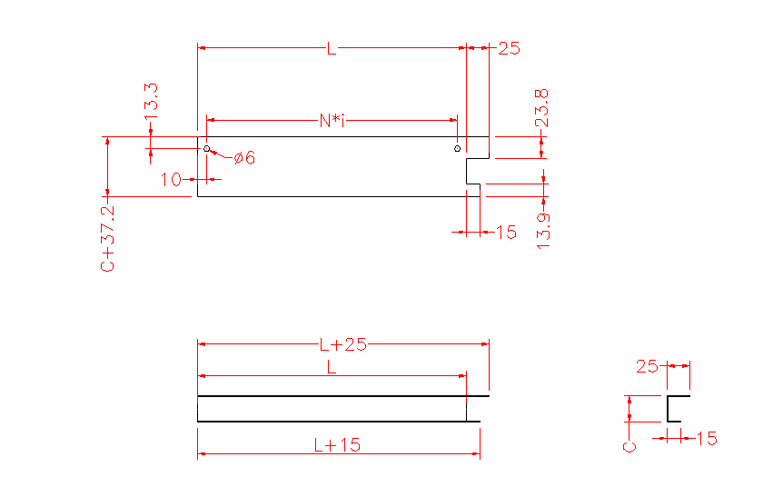
序号 | 物料号 | 名称 | 展开尺寸 | 材质 | 长度 | 数量 | 单位 | 备注 | 材质（图纸显示） | 名称（图纸显示） | L | C | N | i | 是否需要出图
1 | A100100001 | 风口包边法兰 | δ0.7*125*66.2mm | GI-LY | 100 | 2 | PC | 用于TWB,100, | 钝化热镀锌板 δ0.7 | TWB风口包边法兰 | 100 | 29 | 80 | 1 | OK
2 | A100100002 | 风口包边法兰 | δ0.7*165*66.2mm | GI-LY | 140 | 2 | PC | 用于TWB,140, | 钝化热镀锌板 δ0.7 | TWB风口包边法兰 | 140 | 29 | 120 | 1 | OK
3 | A100100003 | 风口包边法兰 | δ0.7*175*66.2mm | GI-LY | 150 | 2 | PC | 用于TWB,150, | 钝化热镀锌板 δ0.7 | TWB风口包边法兰 | 150 | 29 | 130 | 1 | OK
4 | A100100004 | 风口包边法兰 | δ0.7*185*66.2mm | GI-LY | 160 | 2 | PC | 用于TWB,160, | 钝化热镀锌板 δ0.7 | TWB风口包边法兰 | 160 | 29 | 140 | 1 | OK
5 | A100100005 | 风口包边法兰 | δ0.7*205*66.2mm | GI-LY | 180 | 2 | PC | 用于TWB,180, | 钝化热镀锌板 δ0.7 | TWB风口包边法兰 | 180 | 29 | 160 | 1 | OK

